Лист1
Время выполнения процесса B (мс) | ID процессов A |  | ID процесса B | 1 | 2 | 3 | 4 | 5 | 6 | 7 | 8 | 9 | 10 | 11 | 12 | 13 | 14 | 15 | 16 | 17 | 18 | 19 | 20 | 21 | 22 | 23 | 24 | 25 | 26 | 27 | 28 | 51 | 52 | 53 | 54 | 55
5 | 0 |  | 1 | 1 | 1 | 1 | 1 | 1 |  |  |  |  |  |  |  |  |  |  |  |  |  |  |  |  |  |  |  |  |  |  |  |  |  |  |  |  | TRUE
3 | 8 | 11 | 2 |  |  |  |  |  |  |  |  |  |  |  |  |  |  |  |  |  |  |  | 1 | 1 | 1 |  |  |  |  |  |  |  |  |  |  |  | TRUE
6 | 5 |  | 3 |  |  | 1 | 1 | 1 | 1 | 1 | 1 |  |  |  |  |  |  |  |  |  |  |  |  |  |  |  |  |  |  |  |  |  |  |  |  |  | TRUE
6 | 3 |  | 4 |  |  |  |  |  |  |  |  | 1 | 1 | 1 | 1 | 1 | 1 |  |  |  |  |  |  |  |  |  |  |  |  |  |  |  |  |  |  |  | TRUE
2 | 0 |  | 5 | 1 | 1 |  |  |  |  |  |  |  |  |  |  |  |  |  |  |  |  |  |  |  |  |  |  |  |  |  |  |  |  |  |  |  | TRUE
7 | 3 | 7 | 6 |  |  |  |  |  |  |  |  | 1 | 1 | 1 | 1 | 1 | 1 | 1 |  |  |  |  |  |  |  |  |  |  |  |  |  |  |  |  |  |  | TRUE
3 | 0 |  | 7 |  |  |  |  |  | 1 | 1 | 1 |  |  |  |  |  |  |  |  |  |  |  |  |  |  |  |  |  |  |  |  |  |  |  |  |  | TRUE
1 | 6 |  | 8 |  |  |  |  |  |  |  |  |  |  |  |  |  |  |  | 1 |  |  |  |  |  |  |  |  |  |  |  |  |  |  |  |  |  | TRUE
7 | 12 |  | 9 |  |  |  |  |  |  |  |  |  |  |  |  |  | 1 | 1 | 1 | 1 | 1 | 1 | 1 |  |  |  |  |  |  |  |  |  |  |  |  |  | TRUE
4 | 0 |  | 10 | 1 | 1 | 1 | 1 |  |  |  |  |  |  |  |  |  |  |  |  |  |  |  |  |  |  |  |  |  |  |  |  |  |  |  |  |  | TRUE
5 | 1 | 4 | 11 |  |  |  |  |  |  |  |  |  |  |  |  |  |  | 1 | 1 | 1 | 1 | 1 |  |  |  |  |  |  |  |  |  |  |  |  |  |  | TRUE
9 | 10 |  | 12 |  |  |  |  | 1 | 1 | 1 | 1 | 1 | 1 | 1 | 1 | 1 |  |  |  |  |  |  |  |  |  |  |  |  |  |  |  |  |  |  |  |  | TRUE
2 | 11 |  | 13 |  |  |  |  |  |  |  |  |  |  |  |  |  |  |  |  |  |  |  | 1 | 1 |  |  |  |  |  |  |  |  |  |  |  |  | TRUE
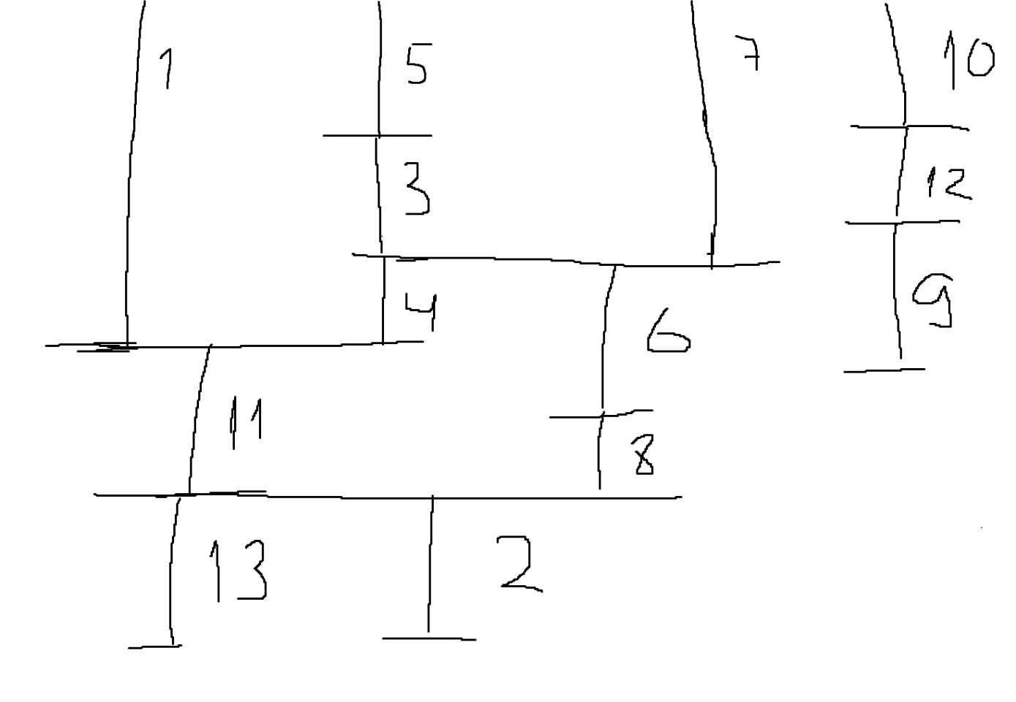
 |  |  |  | 3 | 3 | 3 | 3 | 3 | 3 | 3 | 3 | 3 | 3 | 3 | 3 | 3 | 3 | 3 | 3 | 2 | 2 | 2 | 3 | 2 | 1 | 0 | 0 | 0 | 0 | 0 | 0 | 0 | 0 | 0 | 0 | 0

